ESTRATÈGIA
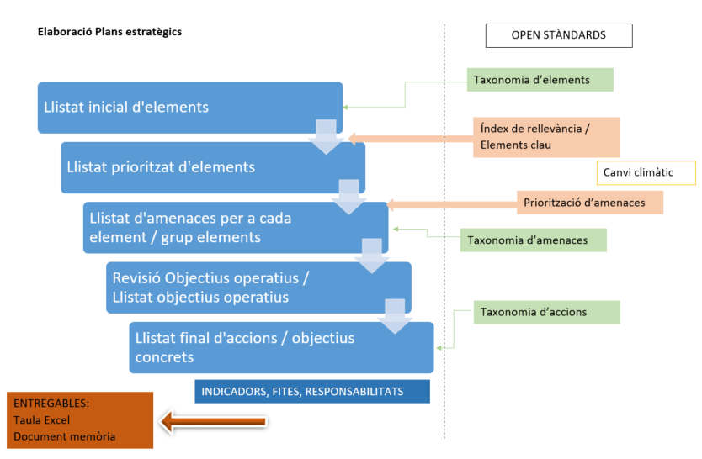
ESQUEMA CONCEPTUAL PER A LA ELABORACIÓ DEL PLA ESTRATÈGIC EN EL MARC
DELS ESTÀNDARDS OBERTS PER A LA GESTIÓ ADAPTATIVA A CATALUNYA

Analisi_Prioritat_Grup
Grups | Espècie | Normatives | Feina Feta | AVALUACIÓ
Amfibis | Alytes obstetricans | 10 | 2 | 8 |  | 33 elements prioritaris
Aus | Aquila chrysaetos | 8 | 1 | 7 |  | Invertebrats | 5
Aus | Aquila fasciata | 13 | 6 | 7 | EN | Peixos | 1
Invertebrats | Austropotamobius pallipes | 7 | 5 | 2 | EN | Amfibis | 3
Mamífers | Barbastella barbastellus | 10 | 2 | 8 | VU | Rèptils | 3
Peixos | Barbus meridionalis | 6 | 0 | 6 |  | Mamífers | 12
Mamífers | Canis lupus | 11 | 4 | 7 |  | Plantes vasculars | 4
Invertebrats | Cerambyx cerdo | 11 | 2 | 9 | VU | Aus | 2
Mamífers | Felis silvestris | 10 | 4 | 6 |  | Pteridòfits | 3
Mamífers | Glis glis | 5 | 3 | 2 |  |  | 33
Amfibis | Hyla meridionalis | 11 | 2 | 9
Pteridòfits | Isoetes durieui | 8 | 1 | 7 | VU
Rèptils | Lacerta bilineata (ex viridis) | 10 | 0 | 10
Plantes vasculars | Limonium geronense | 7 | 1 | 6 | VU
Invertebrats | Lucanus cervus | 10 | 2 | 8 | VU
Pteridòfits | Marsilea strigosa | 8 | 2 | 6 | EN
Rèptils | Mauremys leprosa | 11 | 0 | 11
Mamífers | Miniopterus schreibersii | 12 | 4 | 8 | VU
Mamífers | Mustela putorius | 9 | 4 | 5 | EN
Mamífers | Myotis bechsteini | 12 | 4 | 8 | EN
Mamífers | Myotis blythii | 12 | 2 | 10 | VU
Mamífers | Myotis emarginatus | 12 | 2 | 10 | VU
Mamífers | Neomys milleri | 7 | 1 | 6 | VU
Invertebrats | Osmoderma eremita | 15 | 4 | 11 | EN
Pteridòfits | Osmunda regalis | 5 | 0 | 5
Plantes vasculars | Pedicularis comosa ssp asparagoides | 10 | 1 | 9 | VU
Mamífers | Rhinolophus eurylae | 13 | 4 | 9 | EN
Mamífers | Rhinolophus ferrumequinum | 12 | 4 | 8 | VU
Invertebrats | Rosalia alpina | 13 | 2 | 11 | EN
Plantes vasculars | Saxifraga fragosoi | 7 | 2 | 5 | VU | EN | 9
Plantes vasculars | Spiranthes aestivalis | 8 | 1 | 7 | VU | VU | 13
Rèptils | Testudo hermanni | 17 | 5 | 12 | EN | No amenaçades Cat/Es | 11
Amfibis | Triturus marmoratus | 10 | 2 | 8

